収入(所得)申立書
別 紙
別 紙
記入例
記入要領の例
簡易な収入(所得)見込額の申立書 【家計急変者】 |  |  |  |  | 簡易な収入(所得)見込額の申立書 【家計急変者】

【１】予期せず令和5年1月から12月までに家計が急変し、収入の減少がした場合✔を記入して下さい。収入の減少が、定年退職等のあらかじめ予期されるものである場合、本給付金の対象とはなりません。
〇「住民税非課税世帯等に対する臨時特別給付金申請書」と一緒にご提出ください。 |  |  |  |  | 〇「住民税非課税世帯等に対する臨時特別給付金申請書」と一緒にご提出ください。

【１】
✔
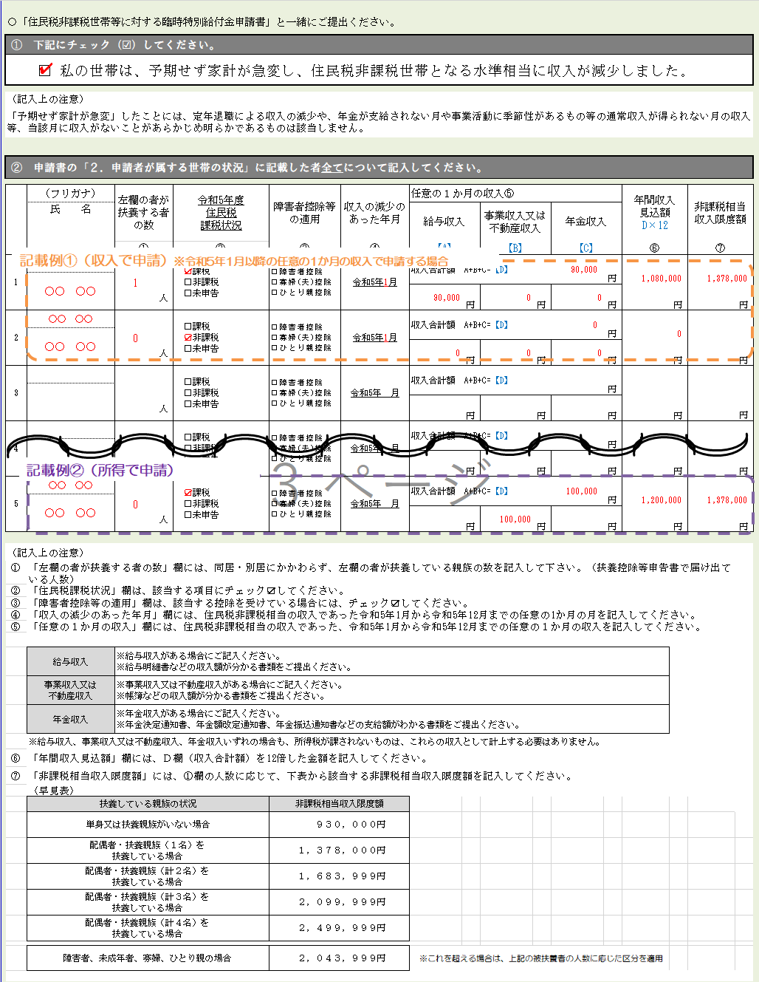
① 下記にチェック（☑）してください。 |  |  |  |  | ① 下記にチェック（☑）してください。
□ 私の世帯は、予期せず家計が急変し、住民税非課税世帯となる水準相当に収入が減少しました。 |  |  |  |  | □ 私の世帯は、予期せず家計が急変し、住民税非課税世帯となる水準相当に収入が減少しました。

（記入上の注意） |  |  |  |  | （記入上の注意）
「予期せず家計が急変」したことには、定年退職による収入の減少や、年金が支給されない月や事業活動に季節性があるもの等の通常収入が得られない月の収入等、当該月に収入がないことがあらかじめ明らかであるものは該当しません。 |  |  |  |  | 「予期せず家計が急変」したことには、定年退職による収入の減少や、年金が支給されない月や事業活動に季節性があるもの等の通常収入が得られない月の収入等、当該月に収入がないことがあらかじめ明らかであるものは該当しません。

② 申請書の「２．申請者が属する世帯の状況」に記入した者全てについて記入してください。 |  |  |  |  | ② 申請書の「２．申請者が属する世帯の状況」に記載した者全てについて記入してください。

【２】
【２】申請書の「２．申請者が属する世帯の状況」に記載した全ての方の状況を記載して下さい。
【５】
記載例①（収入で申請）※令和5年1月以降の任意の1か月の収入で申請する場合
 | 年間収入 見込額 D×12 |  | 非課税相当 収入限度額 |  |  | （フリガナ） | 左欄の者が扶養する者の数 |  | 令和5年度 住民税 課税状況 |  | 障害者控除等の適用 |  |  | 収入の減少のあった年月 |  | 任意の１か月の収入⑤ |  |  |  |  |  | 年間収入 見込額 D×12 |  | 非課税相当 収入限度額
 |  |  |  |  |  | 氏 名 |  |  |  |  |  |  |  |  |  | 給与収入 |  | 事業収入又は 不動産収入 |  | 年金収入
 | ⑥ |  | ⑦ |  |  |  | ① |  | ② |  | ③ |  |  | ④ |  | 【A】 |  | 【B】 |  | 【C】 |  | ⑥ |  | ⑦
【３】
 |  |  |  | 円 | 1 | ○○ ○○ | 1 |  | ☑課税 □非課税 □未申告 |  | □障害者控除 □寡婦(夫)控除 □ひとり親控除 |  |  | 令和5年1月 |  | 収入合計額 A+B+C=【D】 |  |  | 90,000 |  | 円
【６】
 |  |  |  |  |  | ○○ ○○ |  |  |  |  |  |  |  |  |  |  |  |  |  |  |  | 1,080,000 |  | 1,378,000
 |  | 円 |  |  |  |  |  | 人 |  |  |  |  |  |  |  | 90,000 | 円 | 0 | 円 | 0 | 円 |  | 円 |  | 円
【令和5年1月から12月までの任意の1か月の収入により申請する場合】
【３】④欄には、収入の減少のあった月を、⑤欄には、その月の収入を、⑥欄には、D×12の額を記載して下さい。
【４】下表から、①欄の人数に対応する区分の非課税相当収入限度額を確認し、【５】この額を⑦欄に記入して下さい.。
【６】非課税相当収入限度額（⑦欄）と年間収入見込額（⑥欄）を比較して、⑥欄のほうが低ければ支給対象（収入で申請する場合、２枚目は記載不要）
 |  |  |  | 円 | 2 | ○○ ○○ | 0 |  | □課税 ☑非課税 □未申告 |  | □障害者控除 □寡婦(夫)控除 □ひとり親控除 |  |  | 令和5年1月 |  | 収入合計額 A+B+C=【D】 |  |  | 0 |  | 円
 |  |  |  |  |  | ○○ ○○ |  |  |  |  |  |  |  |  |  |  |  |  |  |  |  | 0
 |  | 円 |  |  |  |  |  | 人 |  |  |  |  |  |  |  | 0 | 円 | 0 | 円 | 0 | 円 |  | 円 |  | 円
 |  |  |  | 円 | 3 |  |  |  | □課税 □非課税 □未申告 |  | □障害者控除 □寡婦(夫)控除 □ひとり親控除 |  |  | 令和5年 月 |  | 収入合計額 A+B+C=【D】 |  |  |  |  | 円 |  |  |  | 円

【７】
 |  | 円 |  |  |  |  |  | 人 |  |  |  |  |  |  |  |  | 円 |  | 円 |  | 円 |  | 円
 |  |  |  | 円 | 4 |  |  |  | □課税 □非課税 □未申告 |  | □障害者控除 □寡婦(夫)控除 □ひとり親控除 |  |  | 令和5年 月 |  | 収入合計額 A+B+C=【D】 |  |  |  |  | 円

記載例②（所得で申請）
 |  | 円 |  |  |  |  |  | 人 |  |  |  |  |  |  |  |  | 円 |  | 円 |  | 円 |  | 円 |  | 円
 |  |  |  | 円 | 5 | ○○ ○○ | 0 |  | ☑課税 □非課税 □未申告 |  | □障害者控除 □寡婦(夫)控除 □ひとり親控除 |  |  | 令和5年 月 |  | 収入合計額 A+B+C=【D】 |  |  | 100,000 |  | 円
 |  |  |  |  |  | ○○ ○○ |  |  |  |  |  |  |  |  |  |  |  |  |  |  |  | 1,200,000 |  | 1,378,000
 |  | 円 |  |  |  |  |  | 人 |  |  |  |  |  |  |  |  | 円 | 100,000 | 円 |  | 円 |  | 円 |  | 円

 |  |  |  |  | （記入上の注意）
 |  |  |  |  | ① | 「左欄の者が扶養する者の数」欄には、同居・別居にかかわらず、左欄の者が扶養している親族の数を記入して下さい。（扶養控除等申告書で届け出ている人数）
 |  |  |  |  | ② | 「住民税課税状況」欄は、該当する項目にチェック☑してください。
 |  |  |  |  | ③ | 「障害者控除等の適用」欄は、該当する控除を受けている場合には、チェック☑してください。
【７】記載例②の場合、非課税相当収入限度額（⑦欄）と年間収入見込額（⑥欄）を比較して、⑥欄のほうが高いため、所得による申請となります。（２枚目を記入）
 |  |  |  |  | ④ | 「収入の減少のあった年月」欄には、住民税非課税相当の収入であった令和5年1月から令和5年12月までの任意の1か月の月を記入してください。
 |  |  |  |  | ⑤ | 「任意の１か月の収入」欄には、住民税非課税相当の収入であった、令和5年1月から令和5年12月までの任意の１か月の収入を記入してください。
【４】
...
 |  |  |  |  | ～ 所得により申請する場合は、引き続き、裏面を記入してください ～

 |  |  |  |  | ③ 年間所得により申し立てる場合、申請書の「２．申請者が属する世帯の状況」に記入した全ての者について記入してください。

【―】収入により申請する場合は記入不要
記載例①（収入で申請）
【８】⑦欄の年間収入見込額を転記してください
 |  |  |  |  |  | （フリガナ） | 【収入】 |  |  | 【控除】 |  |  |  |  |  | 【所得見込】 |  | 【非課税相当額】
 |  |  |  |  |  | 氏 名 | 年間収入 見込額 |  |  | 給与所得 控除額 |  | 事業収入等の経費 |  | 公的年金等 控除 |  | 年間所得 見込額 |  | 非課税所得 限度額
 |  |  |  |  |  |  | ⑥ |  |  | ⑧ |  | ⑨ |  | ⑩ |  | ⑪ |  | ⑫
【―】
 |  |  |  |  | 1

記載不要（空欄）
【９】各欄に該当する控除額を記入して下さい
 |  |  |  |  |  |  |  |  | 円 |  | 円 |  | 円 |  | 円 |  | 円 |  | 円
 |  |  |  |  | 2

【10】下表の非課税限度額早見表から、扶養人数に応じて、該当する金額を記入してください。
 |  |  |  |  |  |  |  |  | 円 |  | 円 |  | 円 |  | 円 |  | 円 |  | 円
 |  |  |  |  | 3

【11】年間所得見込額を計算してください
年間所得見込額＝
収入額－（⑧給与所得控除額＋⑨事業収入等の経費＋⑩公的年金等控除）
⑪の額が⑫の額を下回れば支給対象となります。
 |  |  |  |  |  |  |  |  | 円 |  | 円 |  | 円 |  | 円 |  | 円 |  | 円
 |  |  |  |  | 4

記載例②（所得で申請）
【８】
【９】
【11】
...
【10】
 |  |  |  |  | 5 | ○○ ○○ | 1,200,000
 |  |  |  |  |  | ○○ ○○ |  |  |  |  |  | 500,000 |  |  |  | 700,000 |  | 828,000
 |  |  |  |  |  |  |  |  | 円 |  | 円 |  | 円 |  | 円 |  | 円 |  | 円

 |  |  |  |  | （記入上の注意）
 |  |  |  |  | ⑥「年間収入見込額」欄には、表面の年間収入見込額（⑥欄）の額を転記して下さい。
 |  |  |  |  | ⑧「給与所得控除額」欄には、以下の算定式により控除額を計算の上、ご記入ください。
 |  |  |  |  |  | ①Ａ×12の額（給与収入分）が162.5万円以下 → 55万円 ②Ａ×12の額（給与収入分）が162.5万円超180万円以下 → 給与収入分×40％－10万円 ③Ａ×12の額（給与収入分）が180万円超360万円以下 → 給与収入分×30％＋8万円 ④Ａ×12の額（給与収入分）が360万円超660万円以下 → 給与収入分×20％＋44万円
 |  |  |  |  | ⑨「事業収入等の経費」
 |  |  |  |  |  | ①事業収入又は不動産収入を記入した方は、当該収入のために要した経費の12か月相当額をご記入ください ②帳簿等の上記の経費がわかる書類をご提出ください。
...

